みかた(掲載用）
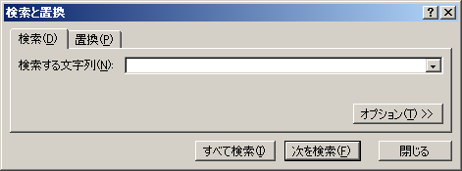
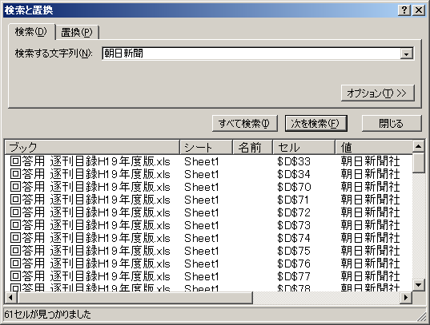
●所蔵一覧のみかた
① | 所蔵している図書館の数です。
② | 資料名です。英語表記の雑誌である場合そのまま記載されているものと，カタカナで書かれているものがあります。
 | 作成時点で休刊，廃刊などの情報がわかっているものは，資料名に続けて情報を記載しています。
③ | 資料名のふりがなをひらがなで記載しています。長音符（ー）や！，？などの記号は省略しています。
④ | 図書館での資料の扱いです。下記の４つの種類があります。資料の貸出の可否は，図書館によって違いますので，各図書館にお問い合わせください。
 | 一般雑誌 | 通常の雑誌です。
 | 郷土雑誌 | 茨城県にかかわりがあるとして，郷土資料として所蔵しているものです。
 | 一般新聞 | 通常の新聞です。
 | 郷土新聞 | 茨城県にかかわりのある新聞，郷土紙です。
⑤ | 出版している会社です。
⑥ | 各図書館での所蔵状況です。
 | 記号 | 概要
 | 永年 | 資料を永年保存で所蔵しています。創刊号から所蔵をしている，という意味ではなく，各図書館で購読を始めた時期からのものを所蔵している，という意味です。欠号等もあるので、詳しくはご覧になりたい図書館にお問い合わせください。
 | 〇年 | 〇年間分の資料を所蔵しているという意味です。「３年」とかかれている場合，３年前の資料まで保管しています。欠号等もあるので、詳しくはご覧になりたい図書館にお問い合わせください。
 | ※ | 現在は休刊や購読中止などの理由で購読をしていませんが，バックナンバー（過去に発行された巻号）を所蔵しています。資料の所蔵状況は毎年変わりますので、ご覧になりたい図書館にお問い合わせください。
 | 図書 | 資料をその図書館では「図書」扱いとして所蔵している，という意味です。現在も収蔵しているか，バックナンバーのみ所蔵しているかは図書館ごとに異なりますので，ご覧になりたい図書館にお問い合わせください。
 | 未定 | 資料を収蔵するか未定である，という意味です。詳しくは該当する図書館にお問い合わせください。

みほん
① | ② | ③ | ④ | ⑤ | ⑥
所蔵図書館数 | 資料名 | ふりがな | 種別 | 発行所 | 県立図書館 | 水戸市立中央 | 水戸市立東部 | 水戸市立西部 | 水戸市立見和 | 水戸市立常澄 | 水戸市立内原 | 日立市立記念
5 | 俳誌 亞 | あ | 郷土雑誌 | 亞俳句会 | 永年 |  | １年 |  | １年 | １年 | ※
5 | ｉＵＰ ← 大きな百合の木の下で | あいあっぷ | 郷土雑誌 | 茨城大学広報室 | 永年 | 永年 | １年 | １年 |  |  |  | ３年
0 | アイ・エム・プレス | あいえむぷれす | 一般雑誌 | アイ・エム・プレス
1 | ＩＬＯジャーナル | あいえるおじゃなる | 一般雑誌 | ＩＬＯ東京支局 | ※
0 | Ｉ／Ｏ | あいお | 一般雑誌 | 工学社
1 | 愛犬チャンプ → 休刊 | あいけんちゃんぷ | 一般雑誌 | 芸文社 |  |  |  |  |  |  | ※
3 | 愛犬の友 | あいけんのとも | 一般雑誌 | 誠文堂新光社 | ※ |  |  |  |  | １年 | ※
1 | あいさんか | あいさんか | 一般雑誌 | 愛知県総務部地方課 | ※
1 | ICIC News | あいしあいしにゅす | 一般雑誌 | 地図情報センター | ３年

●雑誌の探しかた

一覧の一番上のセルには，フィルタがついています。（上のみほんにもついている，四角の中に逆三角があるボタンです。）
ここをクリックすると，その列に入力されている内容の一覧がチェックリストとして表示されます。

●ある図書館に何の雑誌があるかを調べるには

雑誌を借りたい図書館の名前が出ているセルで，フィルタのボタンを押し，チェックリストの一番下の「空白セル」のチェックボックスだけを外すと，
その図書館で所蔵している雑誌だけ表示されます。

●ある雑誌がどこの図書館で所蔵しているかを調べるには

エクセルでは，「Ctrl」キー＋「F」キーを同時に押すと，検索するためのバーが出てきます。
「検索する文字列」のところに，探しているタイトルや出版社などを入力し，「すべて検索」をクリックしてください。
該当する雑誌があれば，結果が出てきます。雑誌タイトルの横にあるリストで，所蔵状況を確認できます。

もし結果が出てこない場合には，雑誌のタイトルの表記が異なっている場合があります。

例： | 英語表記のタイトルでは，英語ではなくカタカナで入力してみる。
 | 単語と単語の間にスペースを入力してみる。
 | 英数字の場合，半角全角を変えてみる。

